Sheet2
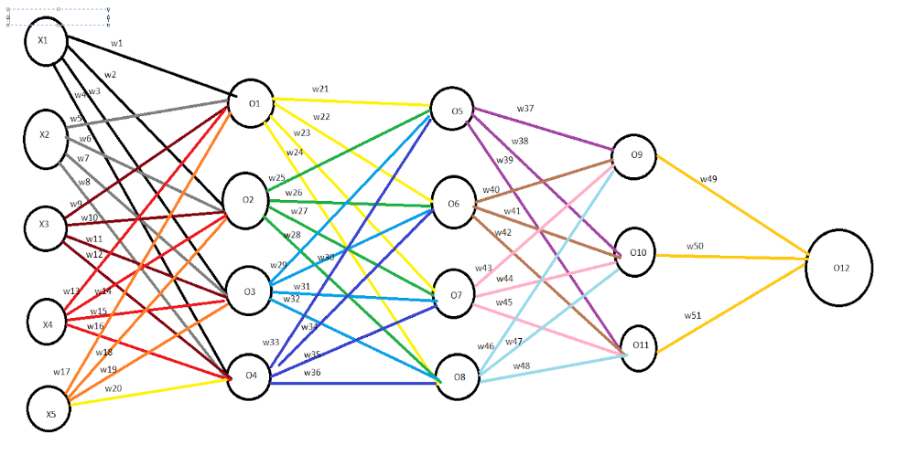

X1=10 | W1=1 | W11=11 | W21=21 | W31=31 | W41=41 | BIAS = 0.1
X2=20 | W2=2 | W12=12 | W22=22 | W32=32 | W42=42
X3=30 | W3=3 | W13=13 | W23=23 | W33=33 | W43=43
X4=40 | W4=4 | W14=14 | W24=24 | W34=34 | W44=44
X5=50 | W5=5 | W15=15 | W25=25 | W35=35 | W45=45
 | W6=6 | W16=16 | W26=26 | W36=36 | W46=46
 | W7=7 | W17=17 | W27=27 | W37=37 | W47=47
 | W8=8 | W18=18 | W28=28 | W38=38 | W48=48
 | W9=9 | W19=19 | W29=29 | W39=39 | W49=49
 | W10=10 | W20=20 | W30=30 | W40=40 | W50=50
 |  |  |  |  | W51=51

SIGMOID FUNCTION
O1 | sigmoid((X1 * W1) + (X2 * W5) + (X3 * W9) + (X4 * W13) + (X5 * W17) + BIAS)
 | Y = (10 * 1) + (20 * 5) + (30 * 9) + (40 * 13) + (50 * 17) + 0.1 = 1750.1
 | O1 = sigmoid(1750.1) ≈ 1
O2 | sigmoid((X1 * W2) + (X2 * W6) + (X3 * W10) + (X4 * W14) + (X5 * W18) + BIAS)
 | Y = (10 * 2) + (20 * 6) + (30 * 10) + (40 * 14) + (50 * 18) + 0.1 = 1900.1
 | O2 = sigmoid(1900.1) ≈ 1
O3 | sigmoid((X1 * W3) + (X2 * W7) + (X3 * W11) + (X4 * W15) + (X5 * W19) + BIAS)
 | Y = (10 * 3) + (20 * 7) + (30 * 11) + (40 * 15) + (50 * 19) + 0.1 = 2050.1
 | O3 = sigmoid(2050.1) ≈ 1
O4 | sigmoid((X1 * W4) + (X2 * W8) + (X3 * W12) + (X4 * W16) + (X5 * W20) + BIAS)
 | Y = (10 * 4) + (20 * 8) + (30 * 12) + (40 * 16)+ (50 * 20) + 0.1 = 2200.1
 | O4 = sigmoid(2200.1) ≈ 1
O5 | sigmoid((O1 * W21) + (O2 * W25) + (O3 * W29) + (O4 * W33) + BIAS)
 | Y = (1 * 21 + 1 * 25 + 1 * 29 + 1 * 33 + 0.1) = 108.1
 | O5 = sigmoid(108.1) ≈ 1
O6 | sigmoid((O1 * W22) + (O2 * W26) + (O3 * W30) + (O4 * W34) + BIAS)
 | Y= (1 * 22 + 1 * 26 + 1 * 30 + 1 * 34 + 0.1) = 112.1
 | sigmoid(112.1) ≈ 1
O7 | sigmoid((O1 * W23) + (O2 * W27) + (O3 * W31) + (O4 * W35) + BIAS)
 | Y= (1 * 23 + 1 * 27 + 1 * 31 + 1 * 35 + 0.1) = 116.1
 | sigmoid(116.1) ≈ 1
O8 | sigmoid((O1 * W24) + (O2 * W28) + (O3 * W32) + (O4 * W36) + BIAS)
 | Y = (1 * 24 + 1 * 28 + 1 * 32 + 1 * 36 + 0.1) = 120.1
 | sigmoid(120.1) ≈ 1
O9 | sigmoid((O5 * W37) + (O6 * W40) + (O7 * W43) + (O8 * W46) + BIAS)
 | Y= (1 * 37 + 1 * 40 + 1 * 43 + 1 * 46 + 0.1) = 166.1
 | sigmoid(166.1) ≈ 1
O10 | sigmoid((O5 * W38) + (O6 * W41) + (O7 * W44) + (O8 * W47) + BIAS)
 | Y= (1 * 38 + 1 * 41 + 1 * 44 + 1 * 47 + 0.1) = 170.1
 | sigmoid(170.1) ≈ 1
O11 | sigmoid((O5 * W39) + (O6 * W42) + (O7 * W45) + (O8 * W48) + BIAS)
 | Y = (1 * 39 + 1 * 42 + 1 * 45 + 1 * 48 + 0.1) =174.1
 | sigmoid(174.1) ≈ 1
O12 | sigmoid((O9 * W49) + (O10 * W50) + (O11 * W51) + BIAS)
 | Y = (1 * 49 + 1 * 50 + 1 * 51 + 0.1) = 150.1
 | sigmoid(150.1) ≈ 1

